画面遷移図
集団コード検索
集団照会トップ
集団詳細
集団検索結果一覧
集団検索
集団コード指定（Q211）
集団名カナ指定（Q221）
代理店コード指定（Q222）
基本
（Q211/ Q212 / 団体マスタ？）
集団名カナ・
代理店コード検索
結果一覧
集団名カナ指定（Q221）
代理店コード指定（Q222）
集団コード選択
入金
（Q231）

取扱情報
（Q219/ Q220）

関連
（Q213/Q216）

集団異動検索（Q245）
集団異動検索結果一覧
課税証明
（Q218）
検索
集団異動検索結果一覧（Q245A）
証券番号選択

集団コード選択
契約照会機能群
集団コード索引（Q123）
集団コード索引検索結果一覧
証券詳細
検索
証券番号選択
集団コード索引検索結果一覧（Q123A）
証券番号選択
お客様情報

集団照会トップ画面-集団を検索タブ
画面一覧へ
新画面デザイン |  | デザイン説明 | システム観点の確認点
 | 初期表示
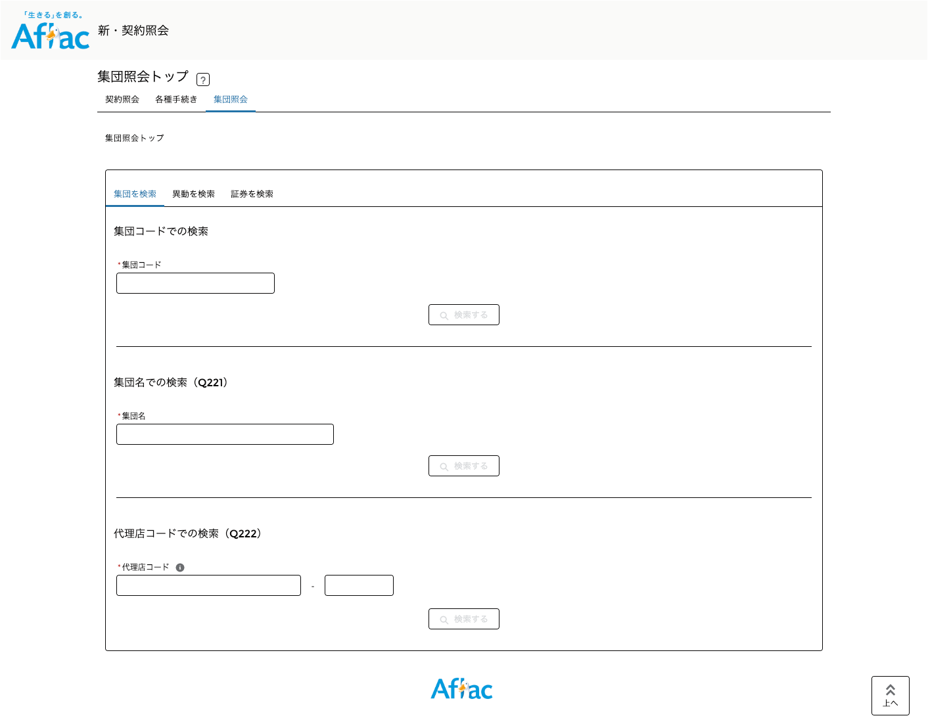
①
②
③
④
⑤
⑤
⑤
ログイン後、集団照会タブを選択してください。
 |  | 注意：検索処理はスタブアプリが行っているため、実際の検索結果と異なる場合がございます。

 |  | ①集団を検索するための機能を集約したタブ。 | ①タブ名が適切かご確認ください。

 |  | ②集団コードをキーに、集団詳細画面に直接遷移する検索フォーム。 | ②バリデーションチェックについて
 |  |  | 現状、必須チェック、桁数チェック、半角数字チェックを実装。
 |  |  | 上記以外に必要なチェックがあればチェック要件をご提示ください。

 |  | ③入力した集団名（カナ）に一致する集団の一覧（Q221A）に遷移する検索フォーム。 | ③バリデーションチェックについて
 |  |  | 現状、必須チェック、桁数チェックを実装。
 |  |  | 上記以外に必要なチェックがあればチェック要件をご提示ください。

 |  | ④入力した代理店が保有する契約が所属している集団の一覧（Q222A）に遷移する検索フォーム。 | ④Earisマニュアルの参照可能範囲によるとQ222はどの代理店も参照不可に読み取れます。
 |  |  | 本機能の移行要否についてご確認ください。
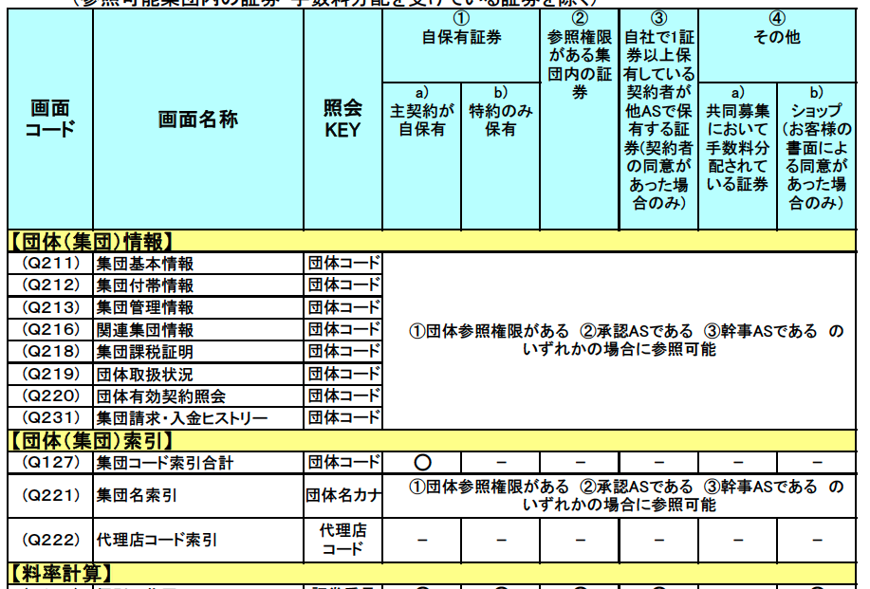

 |  | ⑤検索ボタンはバリデーションチェックが全てクリアになったときに活性状態に更新される。

 |  |  | ④バリデーションチェックについて
 |  |  | 現状、必須チェック、桁数チェック、半角数字チェックを実装。
 |  |  | 上記以外に必要なチェックがあればチェック要件をご提示ください。

集団照会トップ画面-異動を検索タブ
画面一覧へ
新画面デザイン |  | デザイン説明 | システム観点の確認点
 | 初期表示
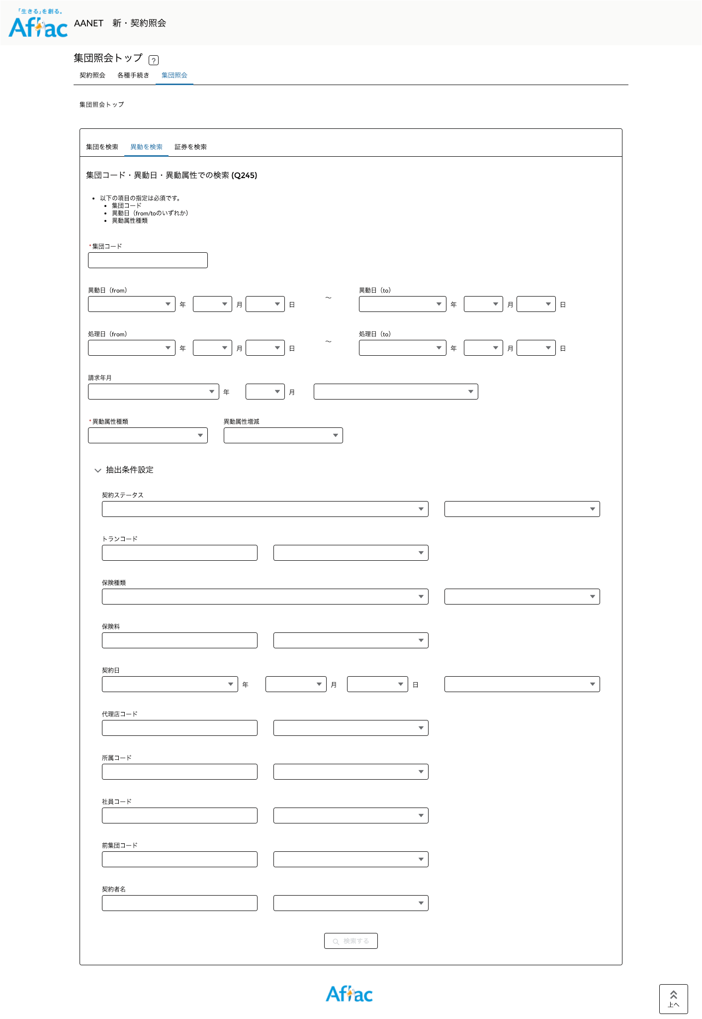
①
②
③
④
 |  | 注意：検索処理はスタブアプリが行っているため、実際の検索結果と異なる場合がございます。

 |  | ①異動情報を検索するための機能を集約したタブ。 | ①タブ名が適切かご確認ください。

 |  | ②入力した条件に一致する異動情報の一覧（Q245A）に遷移する検索フォーム。 | ②バリデーションチェックについて
 |  | 基本的に現行Earis画面を踏襲。一部項目をプルダウンに変更してユーザビリティを向上。 | 現状、必須チェック、桁数チェック、半角数字チェックを実装。
 |  |  | 上記以外に必要なチェックがあればチェック要件をご提示ください。
 |  |  | 各チェック内容に問題がないかご確認ください。

 |  | ③抽出条件設定は折りたたみ可能なアコーディオン表示。初期表示は非表示。 | ③初期表示は表示・非表示、または常に表示のいずれがよいか抽出条件設定の利用頻度を考慮の上、ご確認ください。

 |  | ④検索ボタンはバリデーションチェックが全てクリアになったときに活性状態に更新される。

集団検索結果一覧画面-集団名索引
画面一覧へ
新画面デザイン |  | デザイン説明 | システム観点の確認点
 | 初期表示
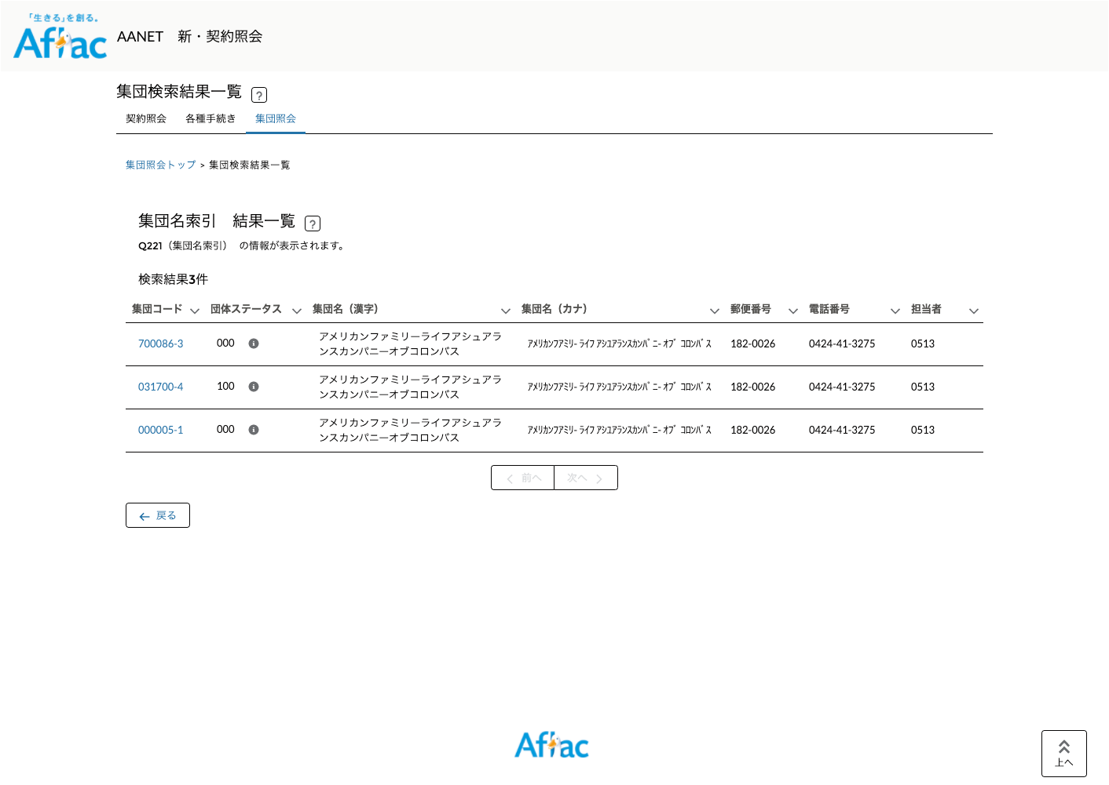
①
②
③

 |  | ①Q221A（集団名索引）の内容を表示

 |  | ②集団詳細画面へ遷移するリンク

 |  | ③検索結果の件数が多い場合はページを分けて表示。
 |  | （CISの仕様に依存しますが契約照会では1ページ50件表示する方針です。）

集団検索結果一覧画面-代理店コード索引
画面一覧へ
新画面デザイン |  | デザイン説明 | システム観点の確認点
 | 初期表示
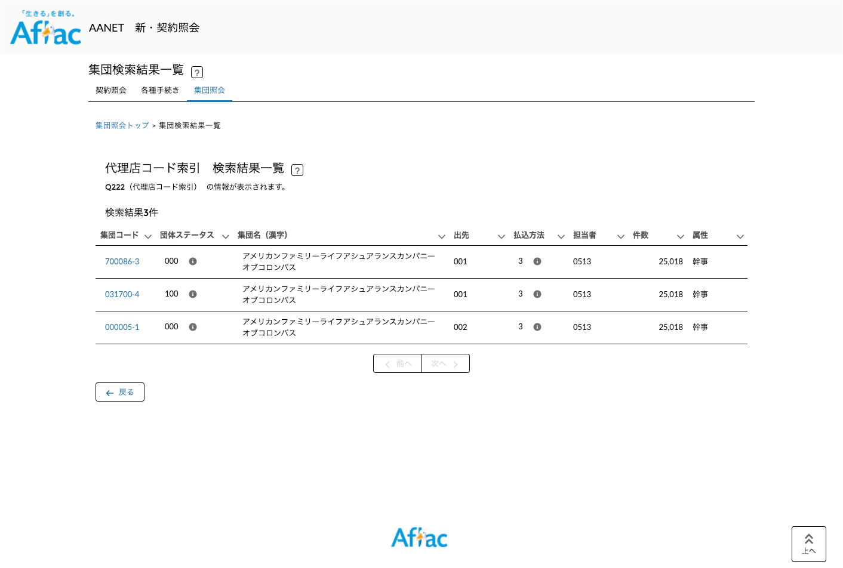
①
②
③

 |  | ①Q222A（代理店コード索引）の内容を表示 | ①Earisマニュアルの参照可能範囲によるとQ222はどの代理店も参照不可に読み取れます。
 |  |  | 本機能の移行要否についてご確認ください。

 |  | ②集団詳細画面へ遷移するリンク

 |  | ③検索結果の件数が多い場合はページを分けて表示。
 |  | （CISの仕様に依存しますが契約照会では1ページ50件表示する方針です。）

集団異動検索結果一覧画面
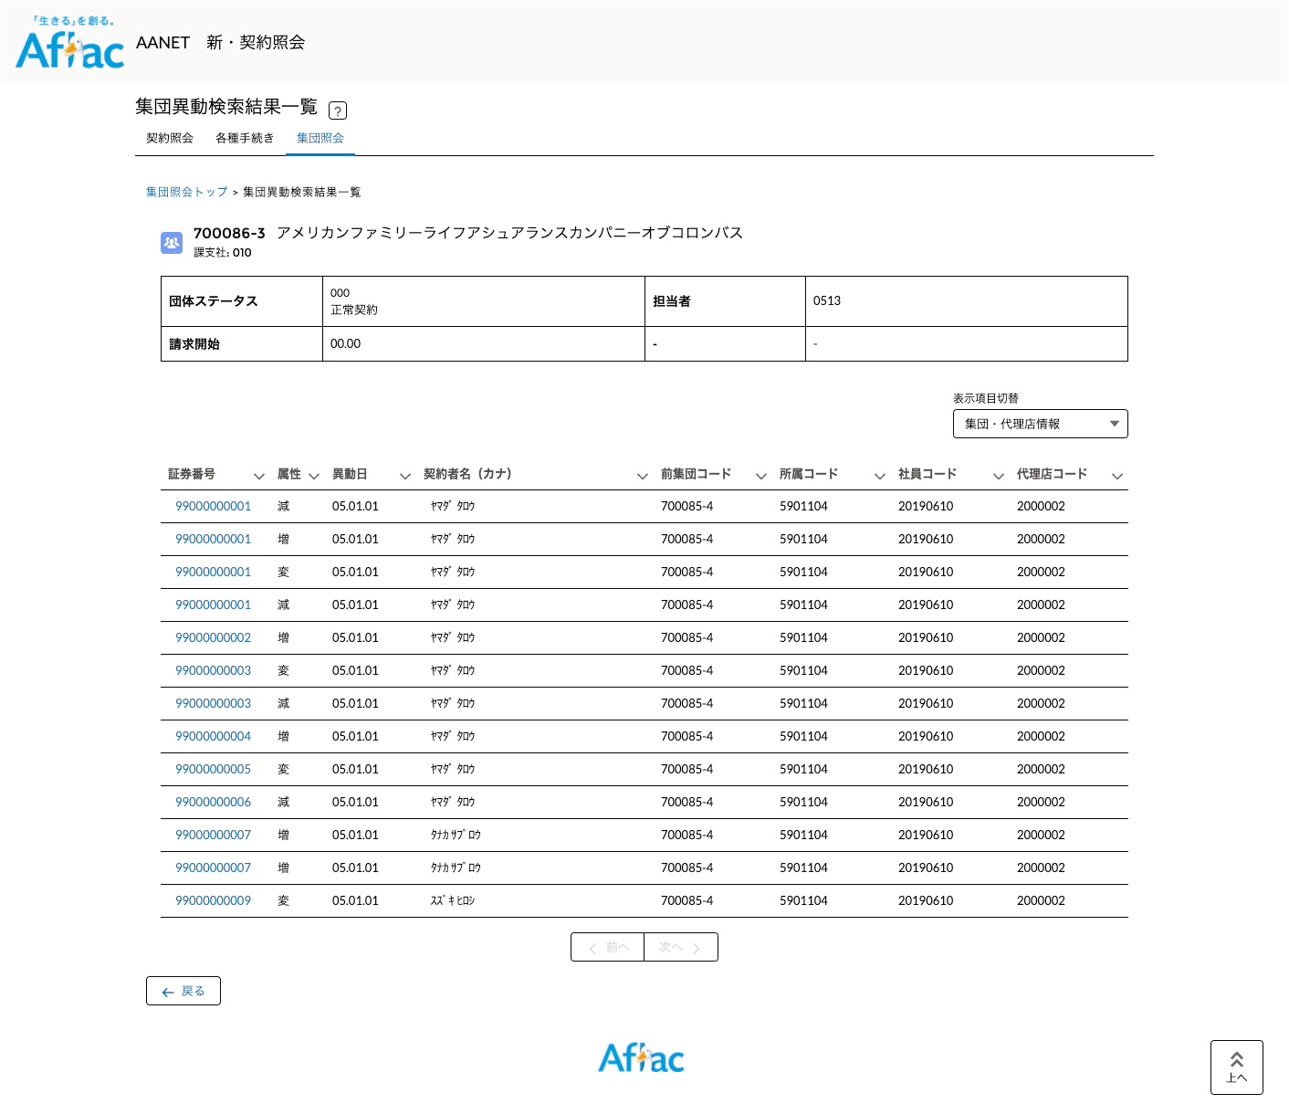
画面一覧へ
新画面デザイン |  | デザイン説明 | システム観点の確認点
 | 初期表示
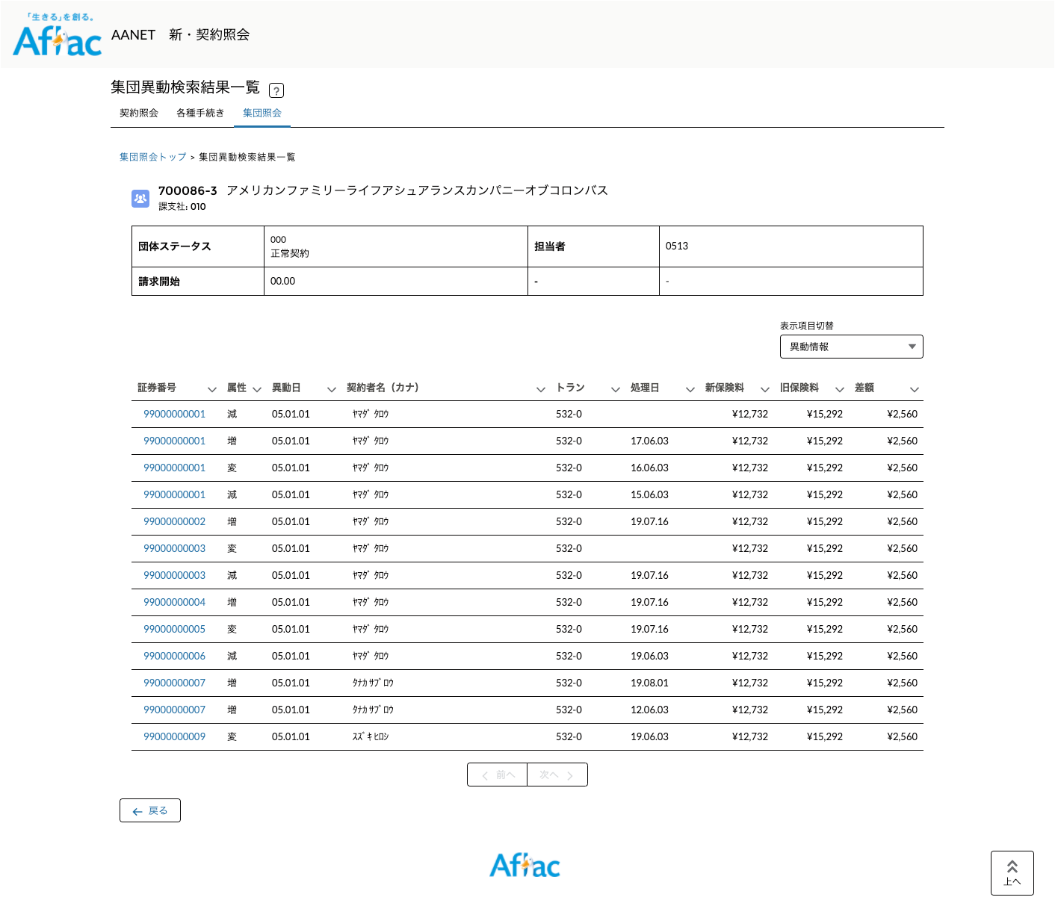
①
②
⑤
③
④
⑥

 |  | ①Q245A（集団異動明細1）の内容を表示

 |  | ②一覧の表示項目を切り替えるためのプルダウンリスト。 | ②表示項目のカテゴリ別けが適切かご確認ください。
 |  | （項目数が多く全ての項目が1行に収まらないため）
 |  | ③は常に表示される項目
 |  | ④表示項目切替によって表示が切り替わる項目

 |  | ⑤証券詳細画面へ遷移するリンク

 |  | ⑥検索結果の件数が多い場合はページを分けて表示。
 |  | （CISの仕様に依存しますが契約照会では1ページ50件表示する方針です。）

 | 表示切り替え - 契約情報
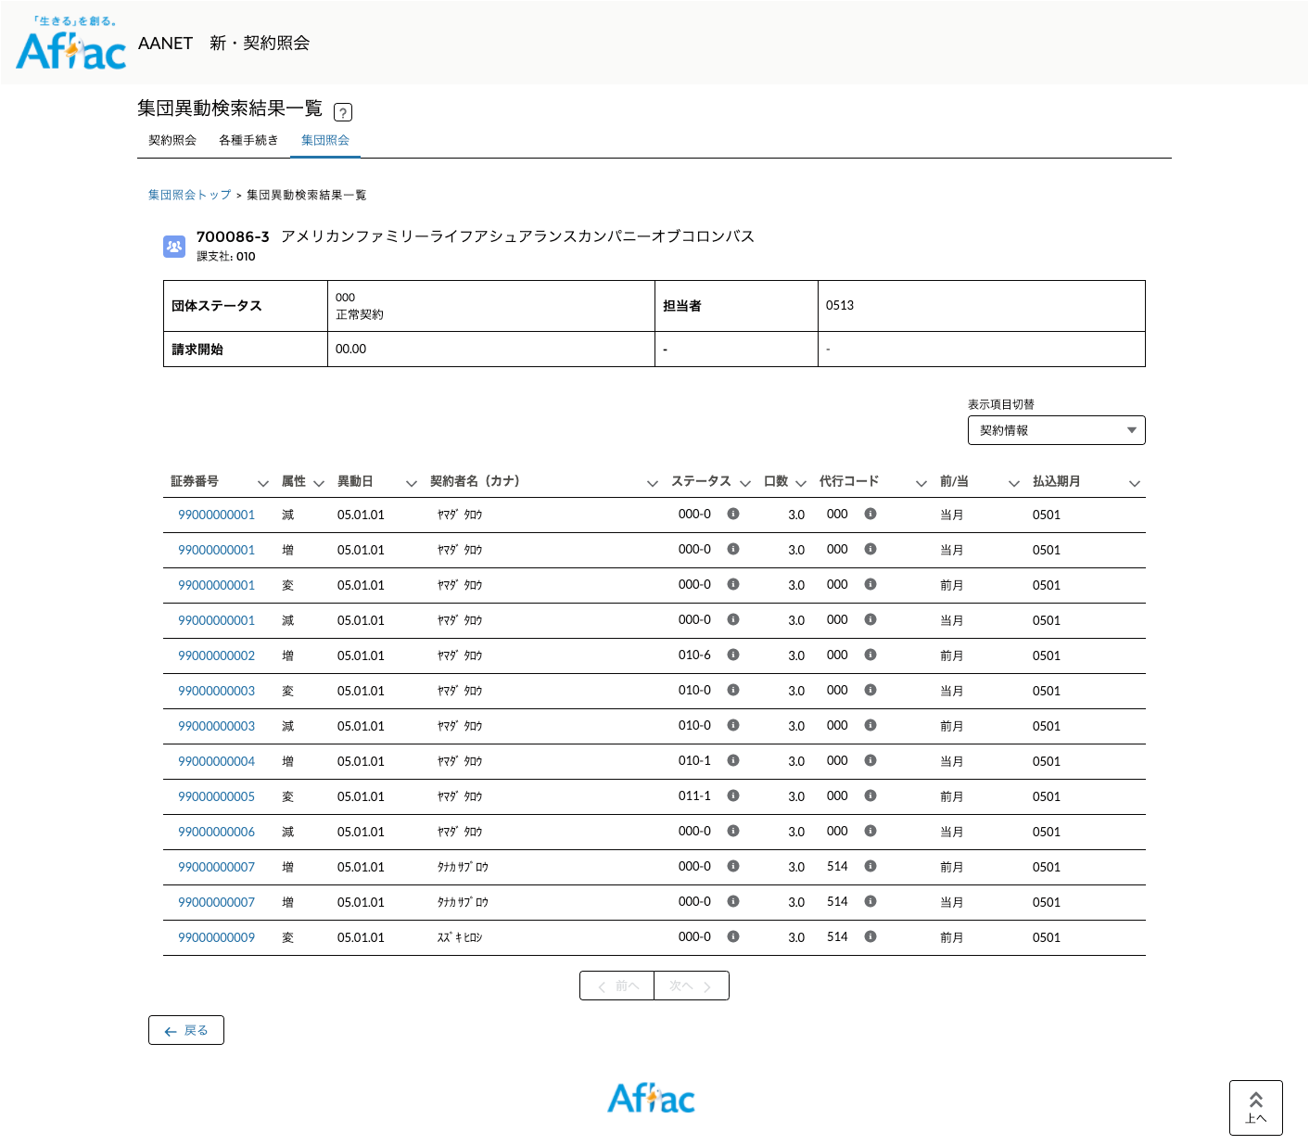

 | 表示切り替え - 代理店情報

集団詳細画面-基本タブ
画面一覧へ
新画面デザイン |  | デザイン説明 | システム観点の確認点
 | 初期表示
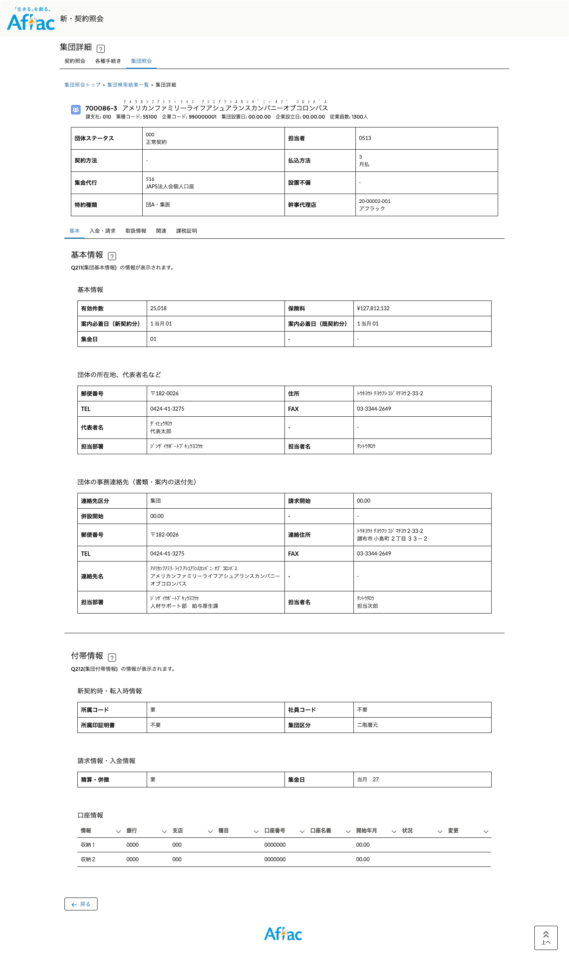
②
③
①
④
⑤

 |  | ①Q211（集団基本情報）の内容を表示。 | ①団体マスタから取得する情報について、どこに何を表示するべきかが不明。
 |  |  | 要件をご提示ください。

 |  | ②③のタブを変更しても常に表示されるエリア。Q211の中で最も参照頻度の高い情報を表示する。 | ②表示すべき項目が適切かご確認ください。
 |  |  | 表示順・ラベル名が適切かご確認ください。

 |  | ③集団に関連するトランの情報をカテゴリごとのタブに分けて表示 | ③トランのタブ配置構成に問題がないかご確認ください。
 |  |  | 基本タブ・・・Q211/Q212
 |  |  | 入金・請求タブ・・・Q231
 |  |  | 取扱情報タブ・・・Q219/Q220
 |  |  | 関連タブ・・・Q213/Q216
 |  |  | 課税証明タブ・・・Q218

 |  | ④②以外のQ211の項目を表示する。 | ④セクション別け・表示順・ラベル名が適切かご確認ください。

 |  | ⑤Q212（集団付帯情報）の内容を表示（重複項目を除き、現行Earis画面と同じ） | ⑤セクション別け・表示順・ラベル名が適切かご確認ください。

集団詳細画面-入金・請求タブ
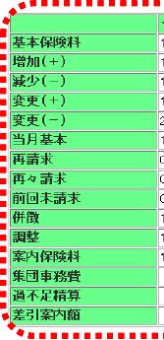
画面一覧へ
新画面デザイン |  | デザイン説明 | システム観点の確認点
 | 初期表示
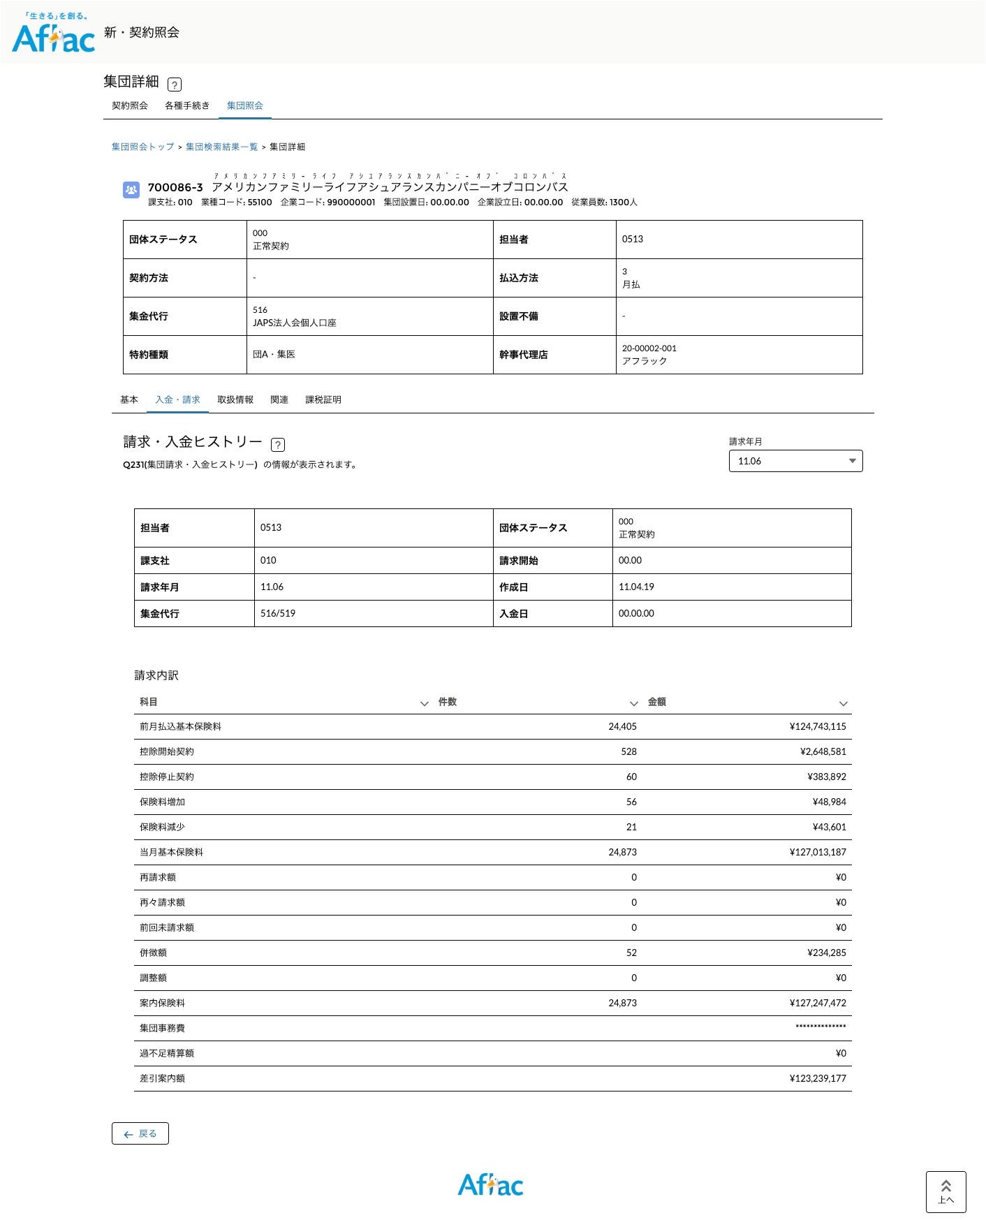
①
②

 |  | ①Q231(集団請求・入金ヒストリー)の内容を表示（重複項目を除き、現行Earis画面と同じ） | ①セクション別け・表示順・ラベル名が適切かご確認ください。

 |  | ②表示する請求情報の請求年月を切り替えるリスト。（現行の次画面ボタンに該当）

 |  | ③現行Earis画面で分かりづらいと思われるラベルの表記を一部変更。 | ③よりわかりやすい表記があればご教示ください。
③

集団詳細画面-取扱情報タブ
画面一覧へ
新画面デザイン |  | デザイン説明 | システム観点の確認点
 | 初期表示
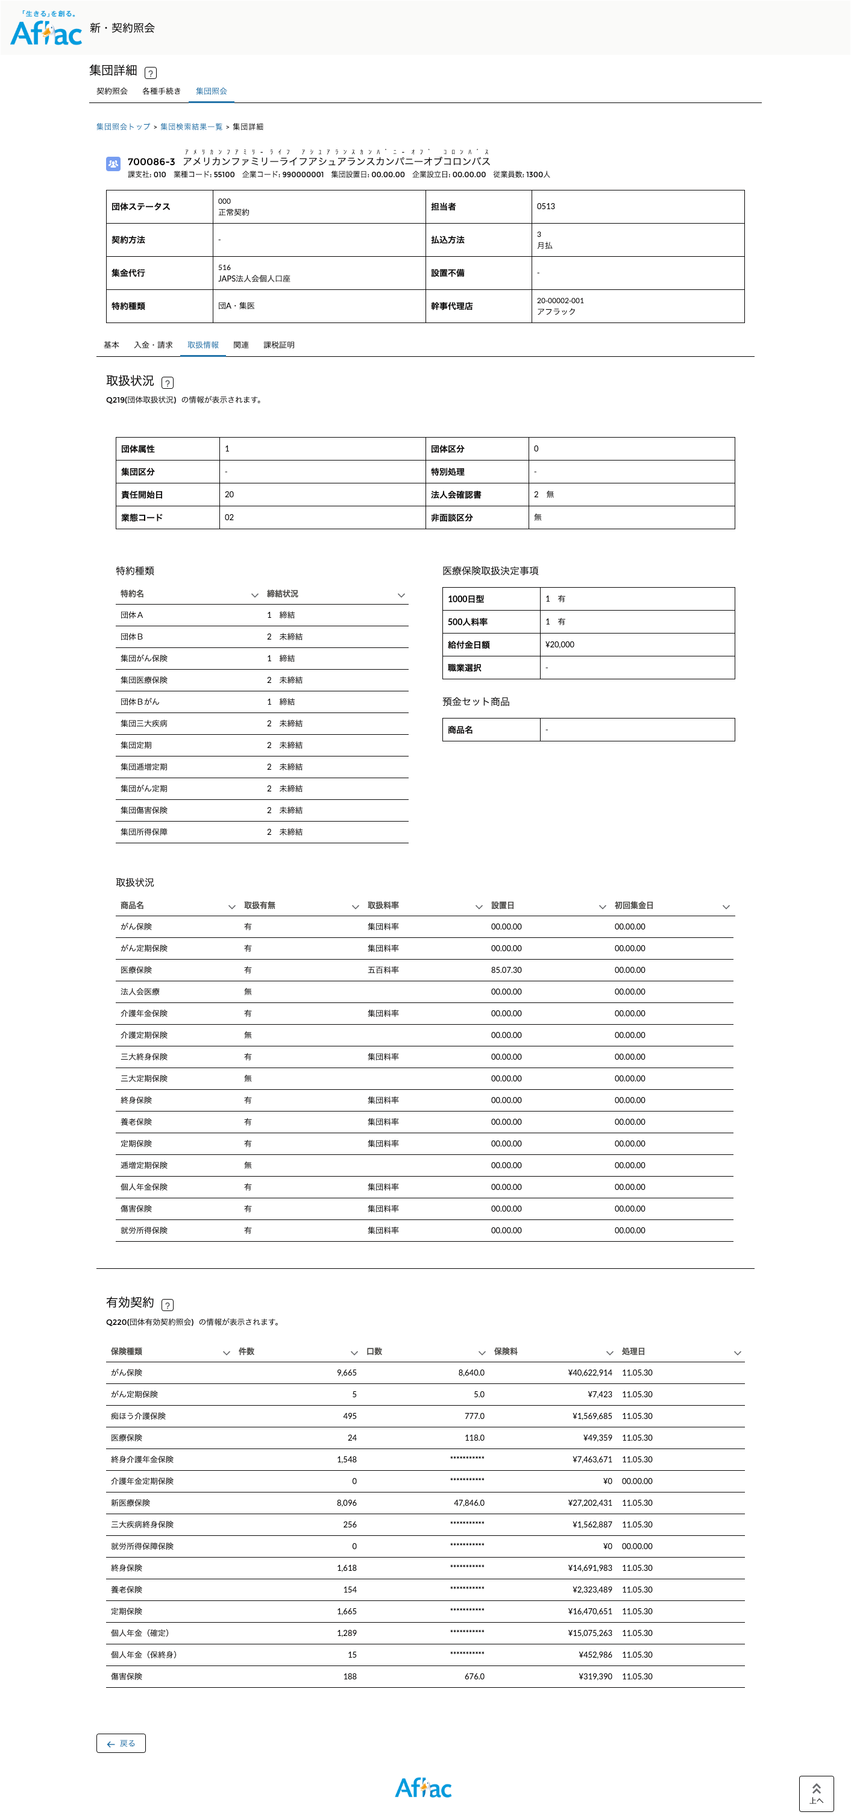
①
②

①

 |  | ①Q219(団体取扱状況)の内容を表示（重複項目を除き、現行Earis画面と同じ） | ①セクション別け・表示順・ラベル名が適切かご確認ください。

 |  | ②Q220(団体有効契約照会)の内容を表示（重複項目を除き、現行Earis画面と同じ） | ②表示順・ラベル名が適切かご確認ください。

集団詳細画面-関連タブ
画面一覧へ
新画面デザイン |  | デザイン説明 | システム観点の確認点
 | 初期表示
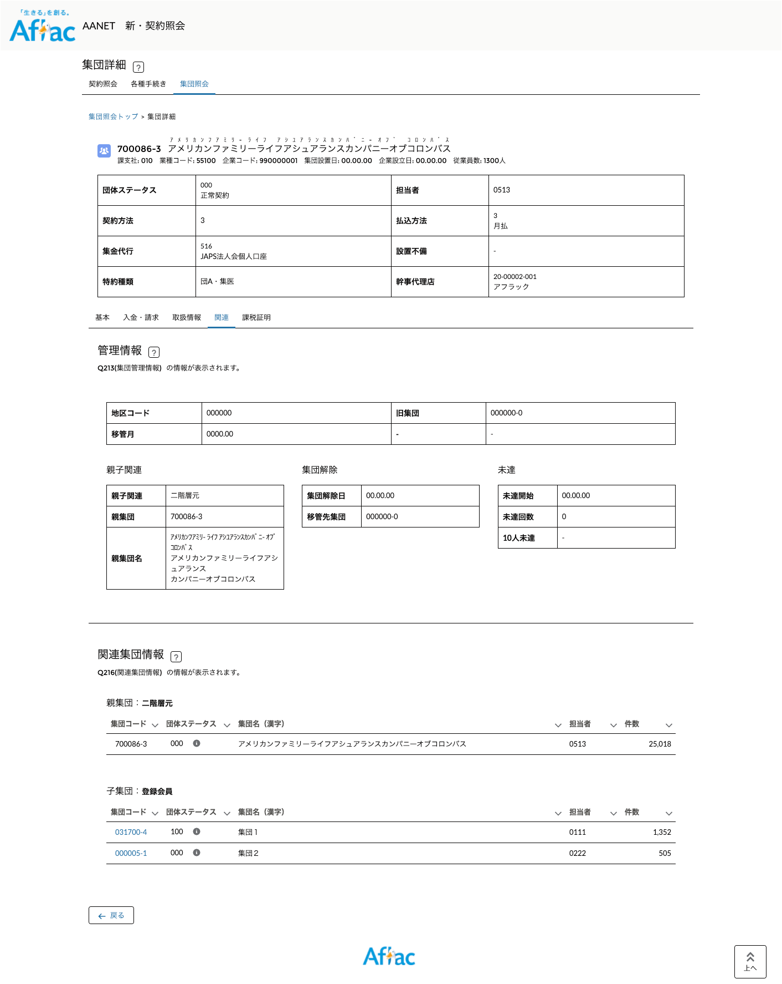
①
②
④
⑤
③

 |  | ①Q213(集団管理情報)の内容を表示（重複項目を除き、現行Earis画面と同じ） | ①セクション別け・表示順・ラベル名が適切かご確認ください。

 |  | ②検索対象の団体と同じか異なるかでテキスト or リンクを出し分ける

 |  | ③Q216(関連集団情報)の内容を表示（重複項目を除き、現行Earis画面と同じ） | ③セクション別け・表示順・ラベル名が適切かご確認ください。

 |  | ④⑤検索対象の団体と同じか異なるかでテキスト or リンクを出し分ける

集団詳細画面-課税証明タブ
画面一覧へ
新画面デザイン |  | デザイン説明 | システム観点の確認点
 | 初期表示
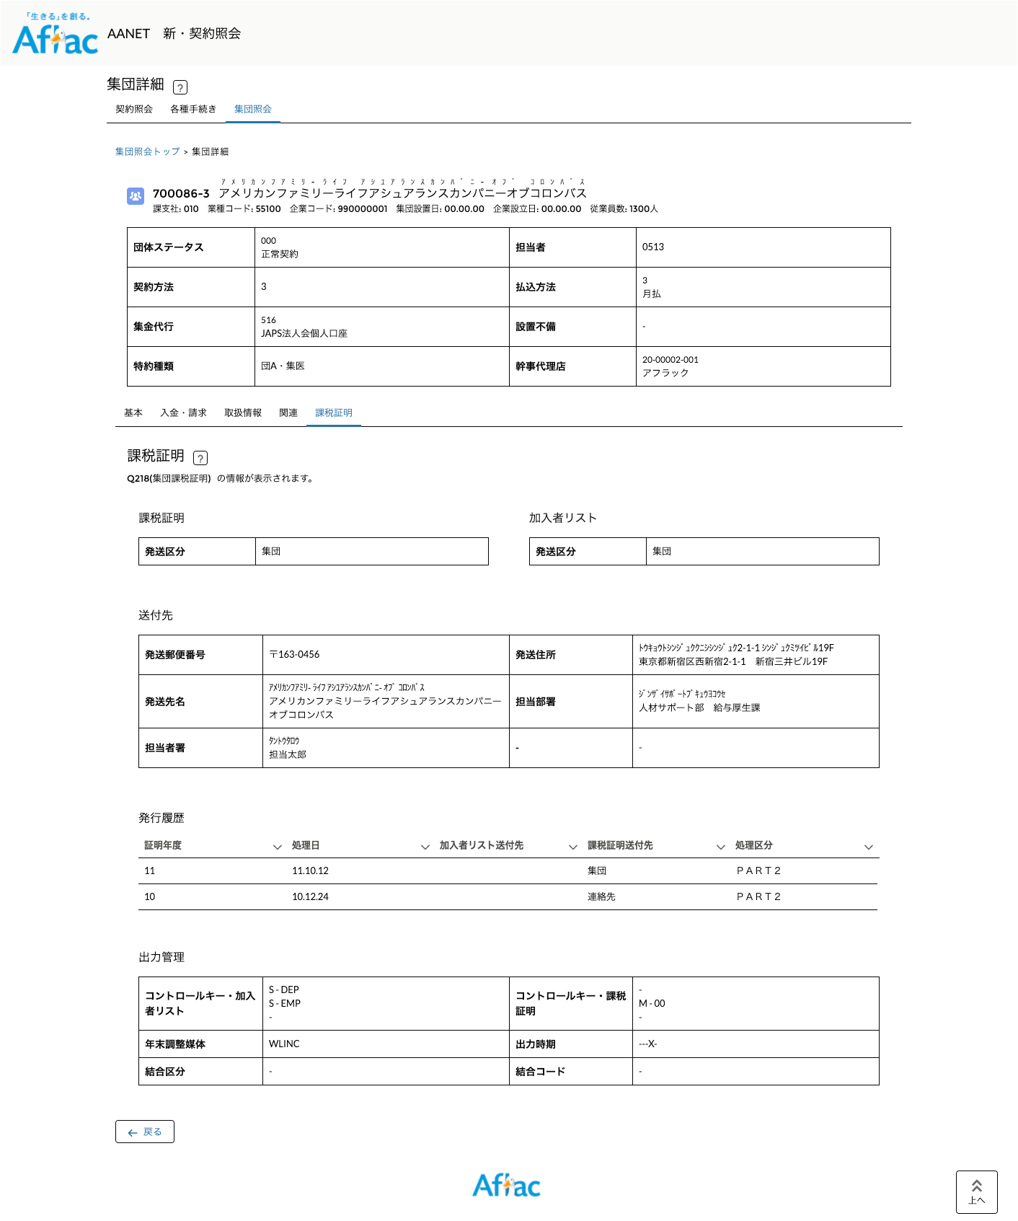
①
②

 |  | ①Q218(集団課税証明)の内容を表示（重複項目を除き、現行Earis画面と同じ） | ①セクション別け・表示順・ラベル名が適切かご確認ください。

 |  |  | ②項目の意味がわからない項目多数。日本語変換が必要な場合は変換仕様をご提示ください。

